画面遷移図
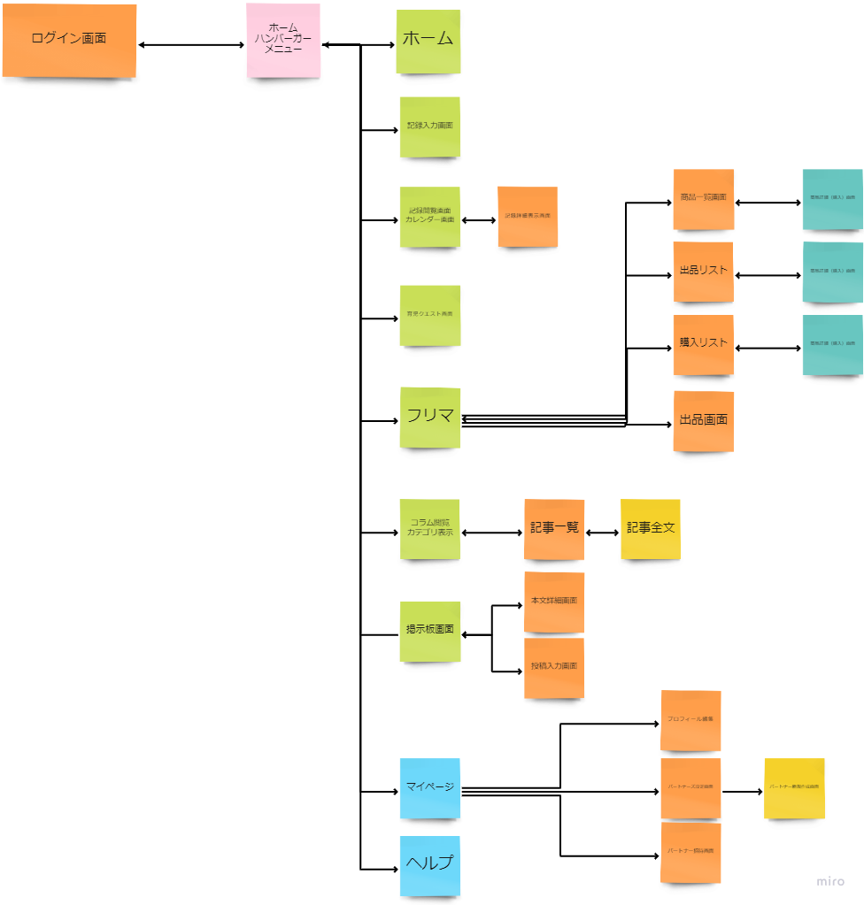
プロジェクト名 | パルプンテ | 作成者 | 細野渚
システム名 | famiTy | 作成日 | 2022-06-15
 |  | 更新者
 |  | 更新日

画面遷移図

アイテム
画面（大きさは自由）

